信用交易
融资融券市场交易数据统计（20221202）

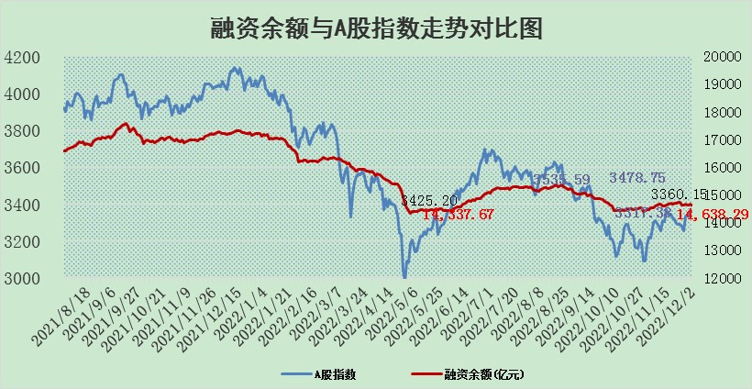
标的证券 | 融资融券余额（亿元） | 融资余额（亿元） | 融券余额（亿元） | 融资买入额（亿元） | 融资融券规模变化（亿元） | 融资余额增幅(‰) | 融券余额增幅(%)
统计数据 | 15,602.90 | 14,638.29 | 964.62 | 606.19 | -50.90 | -1.18 | -3.36

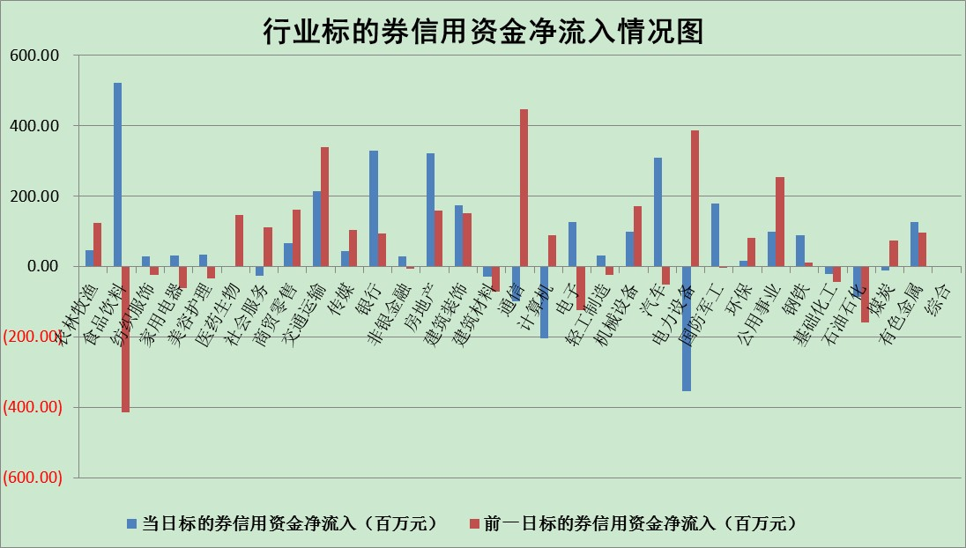

标的基金代码 | 标的基金简称 | 融资余额/市值(%) | 融资余额增幅(%) | 融资买入额/成交金额(%) | （融资余额净增额-融券余额净增额）/市值(‱) | 融券余额降幅(%) | ABS[（融资余额净增额-融券余额净增额）/市值净增额-1](%)
159902 | 华夏中小板ETF | 0.00 | 0.00 | 0.00 | 0.00 | 0.00 | 100.00
159915 | 易方达创业板ETF | 1.96 | -6.58 | 284.63 | -14.47 | -2.28 | 167.03
159919 | 嘉实沪深300ETF | 5.20 | -0.14 | 0.41 | 2.23 | 20.30 | 103.38
159920 | 华夏恒生ETF | 80.18 | -0.41 | 7.41 | -33.01 | -0.48 | 64.58
159922 | 嘉实中证500ETF | 0.30 | -0.23 | 7.00 | 1.60 | 0.26 | 106.72
159925 | 南方沪深300ETF | 0.01 | 14.98 | 0.05 | 0.15 | 0.00 | 100.19
159928 | 消费ETF | 0.88 | 1.97 | 5.67 | 1.06 | -3.97 | 97.90
159934 | 易方达黄金ETF | 491.99 | 0.18 | 18.67 | 88.63 | 0.00 | 51.90
159939 | 全指信息技术ETF | 0.87 | -1.16 | 0.73 | 5.17 | 80.22 | 107.82
159940 | 全指金融地产ETF | 0.33 | -1.91 | 0.06 | -0.63 | 0.00 | 99.47
159995 | 半导体芯片ETF | 1.97 | 0.78 | 174.26 | 1.74 | 1.34 | 102.61
159997 | 天弘中证电子ETF | 2.50 | -1.76 | 1.49 | -4.46 | 0.89 | 95.03
159998 | 天弘中证计算机主题ETF | 0.53 | -6.20 | 0.15 | -3.51 | 0.00 | 97.61
510050 | 华夏上证50ETF | 8.95 | 0.14 | 208.06 | 1.51 | 1.13 | 99.08
510180 | 华安上证180ETF | 0.51 | 0.02 | 0.40 | 0.36 | 24.79 | 100.52
510880 | 华泰柏瑞红利ETF | 0.22 | 5.83 | 0.97 | 1.33 | 2.96 | 100.72
510900 | 易方达恒生H股ETF | 120.10 | -0.74 | 4.16 | -89.77 | 0.00 | 13.15
511010 | 5年期国债ETF | 30.75 | 0.02 | 0.32 | 0.66 | 0.00 | 78.36
511380 | 可转债及可交换债券ETF | 14.68 | 0.09 | 1.07 | 1.39 | 0.00 | 98.32
512000 | 全指证券ETF | 6.85 | 0.25 | 17.57 | 1.91 | 0.43 | 103.23
512010 | 沪深300医药卫生ETF | 4.47 | 1.43 | 69.44 | 10.31 | 12.56 | 120.54
512070 | 沪深300非银ETF | 2.25 | -1.00 | 21.78 | -2.11 | 31.33 | 102.33
512400 | 南方中证申万有色金属ETF | 1.48 | -2.98 | 0.74 | -3.47 | 3.88 | 96.85
512580 | 广发中证环保产业ETF | 0.64 | -5.25 | 0.23 | -4.54 | -1.99 | 107.28
512660 | 国泰中证军工ETF | 2.70 | -0.86 | 16.89 | -0.88 | 2.83 | 99.41
512800 | 华宝中证银行ETF | 15.26 | -0.33 | 2.50 | 2.00 | 22.20 | 103.84
512980 | 广发中证传媒ETF | 1.56 | -1.18 | 159.47 | -1.87 | 0.00 | 101.93
515030 | 华夏中证新能源汽车ETF | 1.86 | -0.85 | 21.01 | -1.46 | 0.52 | 98.18
515050 | 华夏中证5G通信主题ETF | 1.81 | -0.82 | 91.82 | -1.45 | 0.56 | 97.85
515070 | 华夏中证人工智能ETF | 1.27 | 3.65 | 0.81 | 4.46 | 0.00 | 86.63
标的股票比较指标 |  | 融资余额/流通A股市值(%) | 融资余额增幅(%) | 融资买入额/成交金额(%) | （融资余额净增额-融券余额净增额）/流通A股市值(‱) | 融券余额降幅(%) | ABS[（融资余额净增额-融券余额净增额）/流通A股市值净增额-1](%)
前十名标的个股 |  | 仁东控股 | 中锐股份 | 永信至诚 | 永信至诚 | 三维天地 | 康拓医疗
 |  | 全柴动力 | 科陆电子 | 五洲交通 | 浩瀚深度 | 天源环保 | 理工导航
 |  | 数码视讯 | 晶科科技 | 农业银行 | 万孚生物 | 胜利精密 | 翔楼新材
 |  | 中体产业 | 永信至诚 | 首钢股份 | 江苏北人 | 科瑞技术 | 联影医疗
 |  | 莱茵生物 | 台华新材 | 香农芯创 | 熊猫乳品 | 交运股份 | 西测测试
 |  | 司尔特 | 中交地产 | 中国能建 | 品渥食品 | 江南水务 | 帝奥微
 |  | 尖峰集团 | 云南能投 | 敏芯股份 | 卓创资讯 | 东方创业 | 大全能源
 |  | 联创光电 | 同飞股份 | 华菱钢铁 | 热景生物 | 九鼎投资 | 奥来德
 |  | 先惠技术 | 浩瀚深度 | 汇宇制药 | 亚香股份 | 兆威机电 | 荣昌生物
 |  | 电气风电 | 永福股份 | 国投资本 | 中锐股份 | 凤凰股份 | 广誉远
后十名标的个股 |  | 泽达易盛 | 联影医疗 | 通润装备 | 联影医疗 | 沧州明珠 | 金石资源
 |  | 岱美股份 | 诺诚健华 | 陆家嘴 | 三维天地 | 惠博普 | 瑞德智能
 |  | 皇马科技 | 三维天地 | 泽达易盛 | 诺诚健华 | 沪农商行 | 永信至诚
 |  | 飞科电器 | 粤传媒 | 泛海控股 | 粤传媒 | 苏试试验 | 显盈科技
 |  | 中国广核 | 海南椰岛 | 景津装备 | 元琛科技 | 广电网络 | 国博电子
 |  | 仙鹤股份 | 德新交运 | 三诺生物 | 汉仪股份 | 一汽解放 | 有研新材
 |  | 杭叉集团 | 容知日新 | 皇马科技 | 皇氏集团 | 通化金马 | 益客食品 | ;
 |  | 鸿路钢构 | 比音勒芬 | 鼎阳科技 | 英诺特 | 冠农股份 | 瑞纳智能
 |  | 中国人寿 | 皇氏集团 | 三棵树 | 法本信息 | 浙能电力 | 金禄电子
 |  | 比音勒芬 | 汉仪股份 | 锦江酒店 | 众生药业 | 迦南智能 | 中一科技
说明：1.以上普通交易数据和信用交易数据皆以交易日收盘后数据为基准；2.上述标的证券总数据只计算标的证券市场总数据，不包括从标的证券中调出去标的证券数据，所以与交易所公布的总值略有不同； 3.上述行业采用申万一级行业分类；4.以上标的基金和标的个股中比较的6个指标值中：前5个（从左至右）为正向指标，值越大排名越靠前；第6个为逆向指标，值越小，排名越靠前；5.第6个指标中ABS[]表示求绝对值，其主要用于考量信用资金相对净流入对股价相对净变化的贡献程度；6.数据来源：wind，交易所。

 | 证券代码 | 新增融资余额 | 融资买入额 | 融资买入增幅前10
远大智能 | 002689 | 28175353 | 42268582 | 199%
亚太股份 | 002284 | 21555247 | 34242865 | 82%
赛诺医疗 | 688108 | 72122899 | 101076547 | 78%
湖南发展 | 000722 | 66023557 | 137112987 | 75%
柘中股份 | 002346 | 14584119 | 36845980 | 58%
国城矿业 | 000688 | 24683149 | 48240585 | 54%
兆新股份 | 002256 | 1985058 | 4066269 | 52%
凯美特气 | 002549 | 33806472 | 61340055 | 52%
华昌达 | 300278 | 13474542 | 19303225 | 48%
新华联 | 000620 | 27311937 | 39201759 | 43%

 | 证券代码 | 新增融资余额 | 融资买入额 | 融资买入增幅前10
兔宝宝 | 002043 | 73310337 | 89923983 | 334%
捷昌驱动 | 603583 | 26026415 | 31686727 | 262%
湘财股份 | 600095 | 94196837 | 132280449 | 252%
中谷物流 | 603565 | 49103883 | 60098371 | 234%
中青宝 | 300052 | 24215352 | 31377809 | 98%
顾家家居 | 603816 | 138518545 | 188424210 | 78%
喜临门 | 603008 | 31503289 | 48351944 | 77%
财信发展 | 000838 | 10831830 | 17666790 | 74%
苏州银行 | 002966 | 10578096 | 19143736 | 72%
金诚信 | 603979 | 23858538 | 36098133 | 60%

